Bildpaare
Bildpaare · echte Originalkarte und WürfelWächter-Referenz
Automatisch heruntergeladene Kartenbilder (Scryfall) und Webreferenzen (wuerfelwaechter.de). Die neuen Illustrationen entstehen daraus.

Nr. | Echte Originalkarte | Vorhandene Webreferenz | Original → WürfelWächter | Motiv für die neue Illustration | Regelgrenze der Gestaltung
1 | 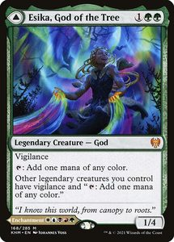 |  | Esika, God of the Tree WürfelWächter · Wächter am Portal aller Geschichten | Vorderseite: das Maskottchen exakt nach Logo – geschlossener blau-silberner Helm, WW-Emblem, wachsam vor einem leuchtenden fünffarbigen Torbogen; die Silhouetten der Kampagnen-Helden stehen ruhig neben ihm, alle in Bereitschaft. Rückseite (The Prismatic Bridge): nur der Torbogen als Regenbogen-Portal über einem aufgeschlagenen Logbuch, aus dem gerade eine Heldengestalt tritt. | Modale Doppelkarte, unverändert (God // Legendary Enchantment). Vorderseite: Wachsamkeit und '{T}: ein Mana beliebiger Farbe' für andere legendäre Kreaturen – gedruckter Text, keine Würfelregel. Rückseite: pro Aufwertung eine Kreatur/Planeswalker aus der Bibliothek ins Spiel, Rest nach unten – gedruckter Text. Aus der Kommandozone ist immer nur eine Seite gleichzeitig im Spiel.
2 | 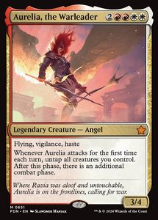 | 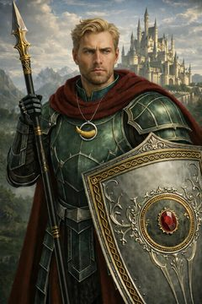 | Aurelia, the Warleader Jonvus Sonnenzorn-ChewChew, führt den Bund | Jonvus in grün-silberner Rüstung mit der Drachenlanze, im Sturzflug an der Spitze der Octo’Talis-Formation; hinter ihm richtet sich die Gruppe zum zweiten Angriff auf. Die Ascheschrift seines verbrannten Pakts weht als Schweif hinter ihm. | Legendary Creature — Angel Warrior bleibt unverändert. Beim ersten Angriff jede Runde: enttappe die angreifenden Kreaturen und es folgt eine zusätzliche Kampfphase – gedruckter Text, kein Schwur-Zusatz, keine Aura.
3 | 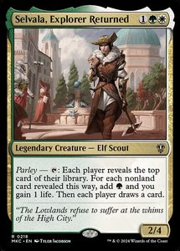 | 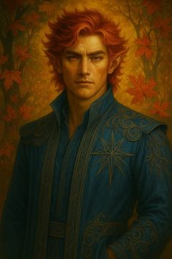 | Selvala, Explorer Returned Vorian Flammenzorn, zurück unter Sternen | Vorian als Eladrin mit rotem Haar und Blattgewand, die Ilithkar-Schädelmaske am Gürtel; über ihm ein Sternbild-Zirkel, dessen Linien in Manafunken zerfallen, die an alle vier Himmelsrichtungen gehen. | Elf Scout bleibt. Parley wird von JEDEM Spieler mitentschieden; die zwei Lebenspunkte und die Karte für die Gegner sind Teil des echten Textes und werden nicht weggelassen.
4 | 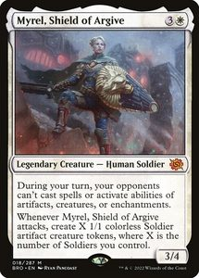 | 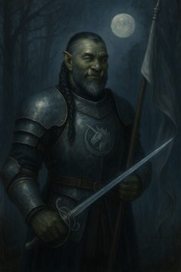 | Myrel, Shield of Argive Hemish, Bannerträger Octo’Talis’ | Hemish als Ork nach Porträt, das Octo’Talis-Banner im Sturm; aus dem Bannerschatten treten schemenhafte Soldaten-Spielsteine. Schützender Lichtwall vor der Gruppe. | Human Soldier statt Ork-Bannerträger. Die Sperre gilt erst ab deinem zweiten Zug und nur während deines Kampfes; keine dauerhafte Stax-Regel.
5 | 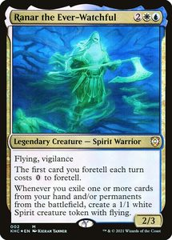 | 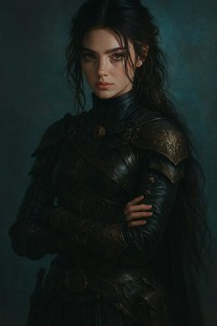 | Ranar the Ever-Watchful Susi Lichtschwur, mit leichtem Schritt | Susi nach dunklem Porträt, mit leichtem Schritt an einem fremden Zauberbuch vorbei; ein zweites, halb durchscheinendes Abbild von ihr tritt gerade aus dem Nichts zurück ins Bild. | Spirit Warrior bleibt. 'Foretell / Ausblenden' und die Geist-Spielsteine sind der echte Kartentext; kein Diebstahl fremder Karten, keine Vampir-Regeln.
6 | 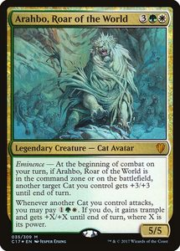 | 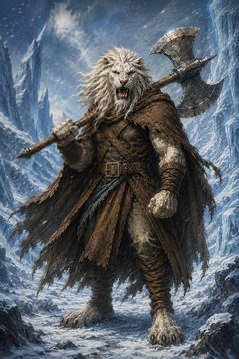 | Arahbo, Roar of the World Damon Driftwood, Stärke schützt | Weißmähniger Leonin nach Porträt im Schneesturm, schützend über der kleinen Cleemoe; ein löwenförmiger Lichtumriss legt sich wie ein Schild um beide. | Cat Avatar bleibt. Der 'Eminence'-Bonus wirkt schon aus der Kommandozone – das ist der gedruckte Text, keine neue Fähigkeit. Nur eine Katze pro Kampf.
7 | 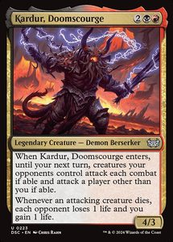 | 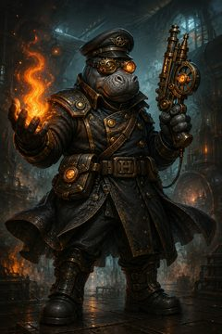 | Kardur, Doomscourge Mumpfi Nebelhauer, Schuldner der Phaerimm | Nilpferd-Offizier mit zwei Pistolen auf einer treibenden Eisscholle; das verbotene Phaerimm-Buch schwebt offen neben ihm und schickt dünne Fäden zu den Silhouetten seiner alten Gefährten, die sich bereits gegeneinander wenden. | Legendary Creature — Demon Berserker bleibt der Regeltyp. ETB: jeder Gegner opfert eine Kreatur. Danach: greift eine Kreatur an, die ein Gegner kontrolliert, verliert dieser Spieler 1 Leben – gedruckter Text, kein wählbarer Sabotage-Effekt.
8 | 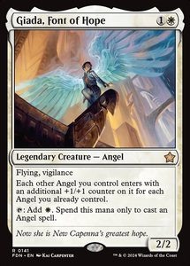 | 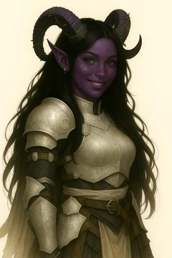 | Giada, Font of Hope Cleemoe Driftwood, Hoffnung im Frost | Cleemoe mit dunklen Hörnern und goldener Rüstung nach Porträt; sie singt, und aus dem Atem werden warme Lichtpartikel, die sich als Marken auf die Gefährten legen. | Angel statt Tiefling-Paladin. 'Engel'-Bezüge im Text bleiben – die Marke geht beim Eintritt an eine andere legendäre oder eine Engelskreatur, wie gedruckt. Keine Paladin-Aura.
9 | 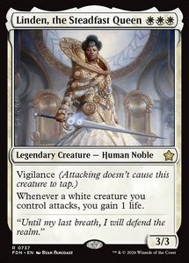 | 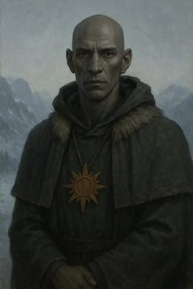 | Linden, the Steadfast Queen Lichtträger Duvek, Lathanders Beistand | Duvek nach Porträt, kahlköpfig, in schlichtem Gewand mit Sonnensymbol; er hebt die Hand und ein sanftes Morgenlicht (Lathander) fällt auf die vorrückende Gruppe. | Human Noble bleibt. Lebensgewinn nur, wenn eine weiße Kreatur angreift – gedruckter Text, keine Kleriker-Domäne, kein Massenheilen.
10 | 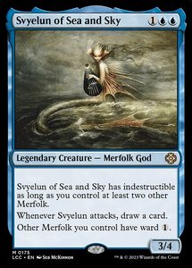 | 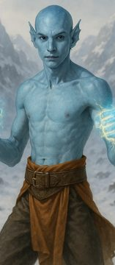 | Svyelun of Sea and Sky Neriton, Geduld der Tiefe | Neriton nach blauhäutigem Porträt auf schwarzem Eis; um ihn eine ruhige, kreisende Wasserwand, die erst beim Ausfall zur Strömung wird. Gischt und Ruhe zugleich. | Merfolk God bleibt. Unzerstörbarkeit und Unblockbarkeit gelten NUR, solange du einen weiteren Merfolk kontrollierst – gedruckte Bedingung, keine Mönchs-Sonderregeln.
11 | 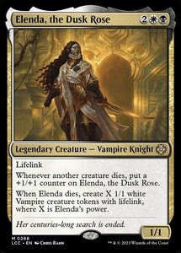 |  | Elenda, the Dusk Rose Sharalaq – „Ich bin euer Schild!“ | Shara vor der Gruppe, der eigene Schatten zu einem großen Schild geformt; um ihn her lösen sich bereits einzelne Schattenfetzen, die die Umrisse künftiger Verbündeter andeuten. | Legendary Creature — Vampire Cleric bleibt unverändert. Jeder Kreaturentod (auch gegnerisch) legt eine +1/+1-Marke auf Elenda; stirbt sie, erzeugst du X 1/1-Vampire mit Lebensverknüpfung (X = ihre Stärke) – gedruckter Text. Kein Echo-Knight-, kein Erzfee-Text.
12 | 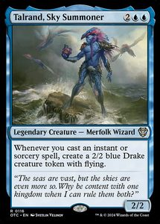 | 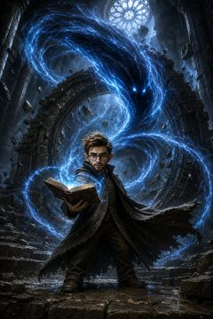 | Talrand, Sky Summoner Quill, Hüter der verlorenen Seelen | Quill als kleiner Gnom über einem aufgeschlagenen Foliant; aus den Seiten steigen blasse, drachenförmige Seelenlichter auf und kreisen schützend um die Gruppe. | Legendary Creature — Merfolk Wizard bleibt der Regeltyp. Wann immer du einen Spontanzauber oder eine Hexerei wirkst, erzeuge einen 2/2 blauen Drake-Spielstein mit Flug – gedruckter Text. Keine Seelen-Sammel-Mechanik als Regel.
13 | 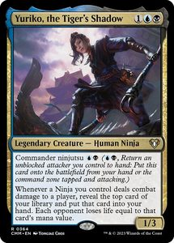 | 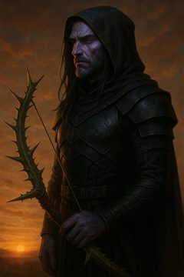 | Yuriko, the Tiger's Shadow Drayven Shadebreaker, eigene Entscheidungen | Drayven nach violett-dunklem Porträt mit zwei Klingen; er tritt aus dem Schatten eines Verbündeten hervor, im Hintergrund die Silhouette der Unterwelt, aus der er floh. | Human Ninja bleibt. Ninjutsu tauscht nur mit EIGENEN unblockierten Angreifern; der Schaden entspricht dem Manawert der aufgedeckten Karte – gedruckter Text.
14 | 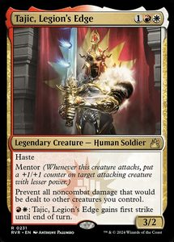 | 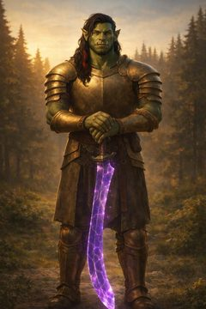 | Tajic, Legion's Edge Brutus, Diener des Gleichgewichts | Brutus als massiver Ork nach Porträt; er hält eine violette Klinge waagerecht wie eine Waage zwischen zwei Lichtquellen (Ordnung und Chaos). | Human Soldier statt Ork-Kleriker. Der Schutz gilt nur gegen NICHTKAMPFSCHADEN und nur für angreifende Kreaturen, die du kontrollierst – wie gedruckt.
15 | 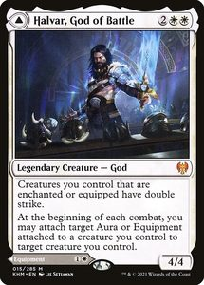 | 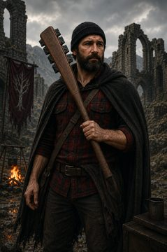 | Halvar, God of Battle Bucky – und Maquha, das sich erinnert | Vorderseite: Bucky nach bärtigem Porträt mit der schwarzen Obsidian-Keule Maquha, dahinter verschwommene Ahnen-Silhouetten. Rückseite (Sword of the Realms): nur die Keule Maquha, in Stein und Nacht. | Doppelseitige Karte bleibt unverändert (God // Equipment). Die Ahnen sind Bildsprache, keine zusätzlichen Spirit-Spielsteine. Kein Amnesie-Kartentext.
16 | 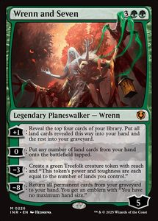 | 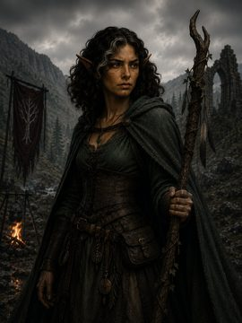 | Wrenn and Seven Keya Goldschimmer, Wurzeln der Hoffnung | Keya nach Porträt zwischen überwucherten Ruinen Drakkenheims; zwei grüne Wurzelbänder wachsen aus dem Boden auf ihren Zuruf, eines greift nach einem vergrabenen Wappen (der Vater). | Planeswalker — Wrenn bleibt der Regeltyp und die Karte ist nicht als Kreatur zu behandeln. Der 7/7-Treefolk ist ein Spielstein aus der -3-Fähigkeit; kein Druiden-Kartentext.
17 | 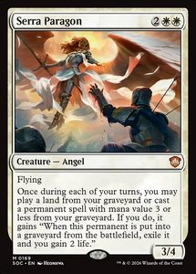 | 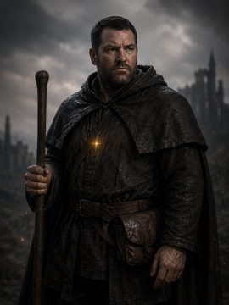 | Serra Paragon Alaric Thorne, verborgenes Licht | Alaric mit kurzem Bart und schwarzem Mantel, ein kleines celestisches Licht in der Hand; hinter ihm heben sich schemenhaft gefallene Verbündete und ein zerbrochenes Land wieder aus dem Boden. | Bewusst nichtlegendär (Creature — Angel). Einmal pro Zug darfst du ein Land oder eine bleibende Karte mit Manawert 3 oder weniger aus deinem Friedhof spielen; solche Permanente werden bei Verlassen des Spiels exiliert – gedruckter Text. Zaehlt nicht fuer Esikas Farben/Vigilance.
18 | 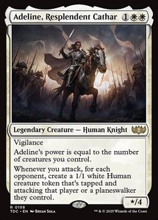 |  | Adeline, Resplendent Cathar Juna von Korn, Ehre lädt nach | Juna mit Brille und adligem Reisekleid nach Porträt; beim Vorrücken formieren sich hinter ihr weiße Soldaten-Schemen, als lade sich ihre Schusslinie mit jedem Schritt nach. | Human Knight bleibt. Die Menschen-Spielsteine entstehen beim ANGRIFF, je Gegner einer; Adelines wechselnde Stärke ist gedruckter Text, keine Gunslinger-Regel.
19 | 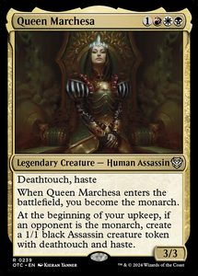 | 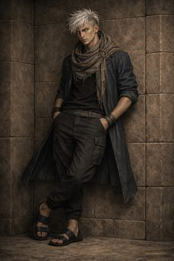 | Queen Marchesa Tasim und Balthasar, gebundener Wille | Tasim nach aktuellem Porträt im schlichten Gewand; hinter ihm die riesige Schattensilhouette des Balors Balthasar, deren Hand dieselbe Geste macht wie seine. | Human Assassin bleibt. Das Monarchen-Prinzip und die 1/1-Deathtouch-Assassinen sind gedruckter Text – keine 'Essenzträger'-Klasse, keine zweite Kartenhälfte.
20 | 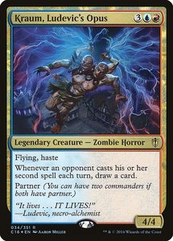 | 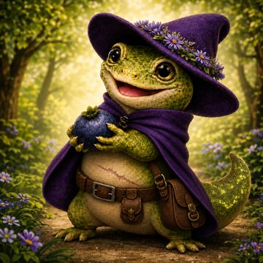 | Kraum, Ludevic's Opus Blaubeere, Wissen zwischen den Zeilen | Blaubeere exakt nach Porträt: kleine grüne Echse mit großen Augen; um sie herum schweben Buchseiten, deren scheinbar belanglose Randnotizen golden aufleuchten. | Zombie Horror bleibt der MTG-Typ (bewusste funktionale Zuordnung). Der Kartenzug ist an gegnerische Mehrfachzauber gebunden – gedruckter Text, keine Barden- oder Erwachen-Mechanik.
21 | 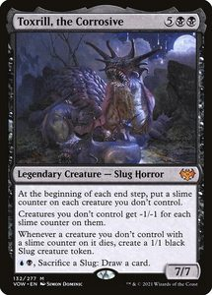 | 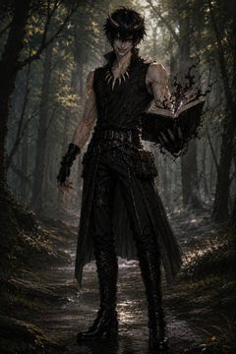 | Toxrill, the Corrosive Athemus Thalor, Aurelius’ Vermächtnis | Athemus nach düsterem Porträt; ein leerer Platz in einem Lichtkreis (der geopferte Aurelius), aus dem Boden kriecht eine dunkle, zersetzende Substanz auf die gegnerischen Reihen zu. | Slug Horror bleibt. Der Effekt schwächt in jedem deiner End-/Aufwertungsschritte gegnerische Kreaturen und erzeugt Schleim-Spielsteine – gedruckter Text, keine Wiederbelebungs-Regel.
22 | 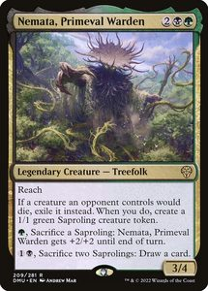 | 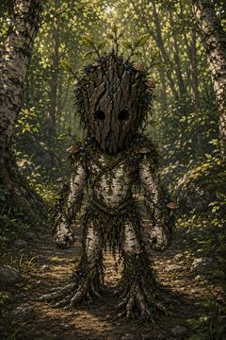 | Nemata, Primeval Warden Ichne, Freund des verlorenen Waldes | Ichne nach Holzgesicht-Porträt, Birkenrinde und Blaubeerzweige; er zieht den leeren Panzer seines toten Freundes Ruckus hinter sich her, aus den Fußspuren sprießen kleine Saprolinge. | Treefolk bleibt. Die Saprolinge und der Opfer-für-Marken-Effekt sind gedruckter Text; kein 'Jahresanker'-Kartentext, kein Barbaren-Rage.
23 | 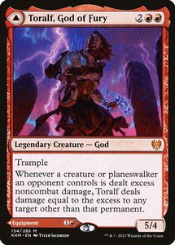 | 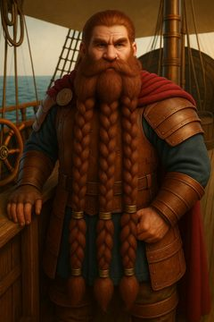 | Toralf, God of Fury Boindil Frostzorn, Zorn Octo’Talis’ | Vorderseite: Boindil als donnernder Halbgott an Deck einer Schmiede-Barke, jeder Hammerschlag entlädt sich als Blitz. Rückseite (Toralf's Hammer): nur der glühende Schmiedehammer, aus dem ein Blitz in die Ferne fährt. | Modale Doppelkarte, unverändert (God // Legendary Equipment). Überschüssiger nichtkampfbezogener Schaden von deinen Quellen an eine Kreatur trifft eine weitere Kreatur/Spieler – gedruckter Text. Kein Magieschmied-Kartentext, keine Würfelregel.
24 | 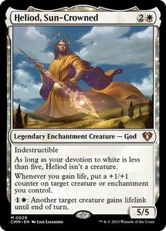 | 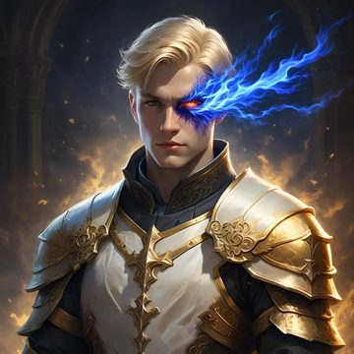 | Heliod, Sun-Crowned Malvus Sonnenzorn-ChewChew, Ilmaters Gnade | Malvus in goldener Rüstung, eine Sonnenkrone aus Heilenergie über ihm; von seinen Händen fließt Licht in mehrere Gefährten zugleich, die sichtbar kräftiger werden. Name 'Sun-Crowned' spielt auf den Nachnamen Sonnenzorn an. | Legendary Enchantment Creature — God bleibt unveraendert, ist unzerstoerbar und (bei Verehrung Weiss unter 5) keine Kreatur. 'Wann immer du Leben gewinnst, lege eine +1/+1-Marke auf eine Ziel-Kreatur/Verzauberung' und '{1}{W}: eine andere Ziel-Kreatur erhaelt Lebensverknuepfung bis Zugende' - gedruckter Text. Keine Massen-Reanimation, keine Koch-Faehigkeit.
25 | 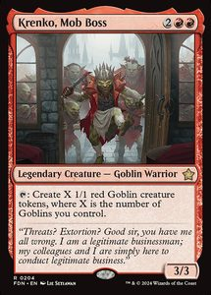 | 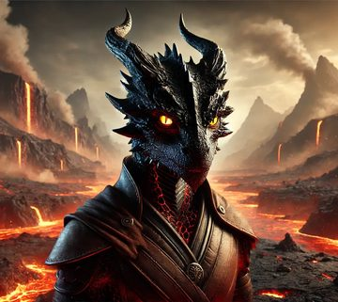 | Krenko, Mob Boss Scorch, der Gefährliche | Scorch mit glühenden Augen auf einem Felsvorsprung der Vulkaninsel Feuerfels; er hebt die Klinge, und aus den Spalten klettern Dutzende kleiner Kobolde nach, alle mit demselben entschlossenen Blick. | Legendary Creature — Goblin bleibt der Regeltyp (D&D-Kobolde = MTG-Goblins). '{T}: Erzeuge X 1/1 rote Goblin-Spielsteine, wobei X die Zahl der Goblins ist, die du kontrollierst' – gedruckter Text. Keine Psi-Krieger-Fähigkeit.
26 | 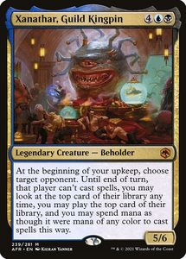 | 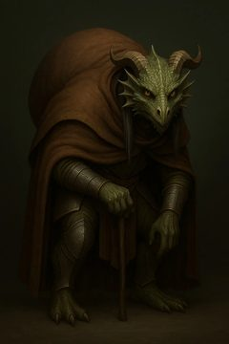 | Xanathar, Guild Kingpin Verte, Meister der zweiten Wirklichkeit | Verte als kleiner kapuzentragender Drachengeborener, über ihm schwebt riesig der Gazer, den er großzieht – ein Beholder, dessen Augenstiele die Gedanken der Gegner abtasten. | Legendary Creature — Beholder bleibt der Regeltyp. Während des Zuges jedes Gegners spielt dieser mit offener oberster Bibliothekskarte und kann sie nicht spielen; du darfst die obersten Karten der gegnerischen Bibliotheken spielen – gedruckter Text. Kein eigenständiger Illusions-Kartentext.
27 | 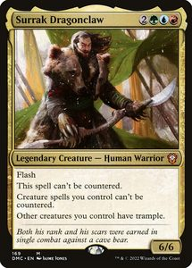 |  | Surrak Dragonclaw Ro-Khar Donnerfaust, vier Elemente | Ro als blauweiße Goliath-Figur mit Stammesmustern, in einer wuchtigen Kampfhaltung; Wind, Wasser, Feuer und Erde brechen gleichzeitig aus ihren Fäusten. Im Hintergrund die Kontur des vom Stamm verehrten weißen Drachen. | Legendary Creature — Human Warrior bleibt der Regeltyp. Blitz; Kreaturenzauber, die du wirkst, können nicht gekontert werden; ETB: eine Kreatur ohne Trampelschaden erhält bis Zugende Trampelschaden – gedruckter Text. Keine vier frei erfundenen Element-Fähigkeiten.
28 |  |  | Faramir, Steward of Gondor Happy, Zuflucht für Außenseiter | Happy nach Hasenohren-Porträt mit reparierter Ukulele vor einer warmen Taverne im Schnee; an den Tischen sitzen Gestalten unterschiedlichster Völker – die Zuflucht für Außenseiter. | Human Noble bleibt (funktionale Zuordnung). 'Monarch werden', Food und der Schutz vor Angriffen sind gedruckter Text. Kein Barden-Kartentext, keine Geister-Schule.
29 |  |  | Blasphemous Act Es bleibt spannend. | Danis Silhouette hinter dem Spielleiterschirm; über dem Tisch eine anschwellende rote Druckwelle, die gleich das ganze Feld erfasst. | Sorcery bleibt. 13 Schaden an JEDE Kreatur (auch deine); Kostenreduktion {1} je Kreatur – gedruckter Text.
30 |  |  | Mystic Remora „Ich weiß …“ | Hendrik hinter dem Spielleiterschirm, wissendes Halblächeln, deckt mit der Hand eine Notiz ab. Über dem Schirm gläserne Remora-Schemen, die an den Manafäden der Gegner mitschwimmen und jede Bewegung mitlesen. WW-Petrol/Gold. | Enchantment bleibt unverändert. Kumulativer Upkeep {1}; ziehe eine Karte für jeden gegnerischen Nichtkreaturenzauber, außer der Gegner zahlt {4} – gedruckter Text, kein Zusatz.
31 |  |  | Rancor „Stumpf ist Trumpf.“ | Eine schwere, stumpfe Steinkeule mit eingeritztem Würfel-Symbol, umzuckt von grüner Energie; im Hintergrund grinst Kevin und schiebt die größte Figur nach vorn. Daneben ein zertrümmerter, überkomplizierter Schlachtplan. | Verzauberung — Aura bleibt. +2/+0 und Trampelschaden; wenn Rancor auf einen Friedhof gelegt wird, kehrt sie auf die Hand ihres Beherrschers zurück – gedruckter Text.
32 |  |  | Bloom Tender „Ja, sag ich ja.“ | Janna an ihrem Basteltisch voller selbstgegossener Würfel; sie nickt in die Runde, und aus fünf verschiedenfarbigen Würfeln fließt je eine Manaader in ihre Hand. Warm, freundlich. | Kreatur — Elf Druidin bleibt, als Proxy NICHT legendär. {T}: ein Mana für jede Farbe unter deinen bleibenden Karten – gedruckter Text.
33 |  |  | Kodama's Reach Der lange Kampagnenweg | Ein schmaler Pfad, der sich durch Gebirge, Wald und Ruinen zieht; kleine Wegmarken in den fünf Kampagnenfarben. Am Horizont die rubinrote Drachensilhouette. Ruhige, weite Landschaft. | Hexerei — Arkan bleibt. Suche bis zu zwei Standardländer, eines getappt ins Spiel, eines auf die Hand – gedruckter Text.
34 |  |  | Rhystic Study WürfelWissen | Eine Quiz-Bühne im WW-Studio: leuchtende Fragetafel, drei Buzzer, ein großer W20 als Preis. Sebastian moderiert, das Publikum überlegt, ob es lieber zahlt als antwortet. Petrol/Gold. | Enchantment bleibt. Wann immer ein Gegner einen Zauber wirkt, ziehst du eine Karte, außer er zahlt {1} – gedruckter Text.
35 |  |  | Balefire Dragon Sardior, der Rubindrache | Der rubinrote Drache Sardior im Sturzflug über Octo’Talis’ Schlachtfeld; sein Feueratem legt sich als glühende Welle über eine ganze gegnerische Reihe. Bergkulisse, Funkenregen. | Kreatur — Drache bleibt, als Proxy NICHT legendär (kein Esika-Farbenbonus). Fliegend; Kampfschaden an einen Spieler trifft zusätzlich jede seiner Kreaturen – gedruckter Text.
36 |  |  | Toxic Deluge Drakkenheim – die Kontamination | Der zerstörte Meteoriten-Krater über Drakkenheim; eine Welle violetten Kontaminationsnebels rollt über das Schlachtfeld und lässt alles verdorren. Wie Pascal, der in der Timeline kurzerhand alles wegschneidet und neu rendert. | Sorcery bleibt. Zahle X Leben; alle Kreaturen erhalten -X/-X bis Zugende – gedruckter Text. Trifft auch deine Kreaturen; Marken/Indestructible schützen nicht.
37 |  |  | Chromatic Lantern WürfelWächter Studio | Ein aufgeräumtes Aufnahme-Studio: Kamera auf Stativ, großes Ringlicht, Mikrofon, ein Regal mit Würfelsets, dahinter ein WürfelWächter-Banner. Das Ringlicht wirft warmes, volles Licht in allen Farben. WW-Petrol/Gold. | Artefakt bleibt. Deine Länder erhalten „{T}: ein Mana beliebiger Farbe“; die Lampe selbst tappt für ein farbiges Mana – gedruckter Text.
38 |  |  | Anguished Unmaking Dead? DEAD DEAD? | Marvins Silhouette beugt sich über einen besiegten Gegner und zeigt fragend zwei Finger; der Zauber exiliert das Ziel restlos, kein Rauch bleibt. | Instant bleibt. Exiliert ein Nichtland-Permanent, du verlierst 3 Leben – gedruckter Text.
39 |  |  | Garruk's Uprising Das Logbuch des Bundes | Ein großes, offenes Chronik-Buch; sobald ein großer Held den Tisch betritt, schreibt sich sein Eintrag von selbst und eine Seite blättert um (= eine Karte). Warmes Kerzenlicht, WW-Petrol/Gold. | Enchantment bleibt. Beim Eintritt eine Karte (falls du eine Kreatur mit Stärke 4+ hast); deine Kreaturen haben Trampelschaden; jede eigene Kreatur mit Stärke 4+ zieht beim Eintritt eine Karte – gedruckter Text.
40 |  |  | Cathars' Crusade Octo’Talis rückt vor | Die Octo’Talis-Formation im geschlossenen Vormarsch, Banner im Wind; mit jedem Krieger, der aufschließt, leuchten an allen anderen neue +1/+1-Runen auf. Achtzackiges Emblem (Okto/8). | Enchantment bleibt. Wann immer eine Kreatur unter deiner Kontrolle ins Spiel kommt, lege auf jede deiner Kreaturen eine +1/+1-Marke – gedruckter Text.
41 |  |  | Mimic Vat Gastauftritte | Ein Studio-Aufnahmegerät mit vier Porträt-Speicherplätzen: Questen & Quatschen (Podcast-Mikro), Dwarfmasters (Doppel-Spielleiterschirm), Chrys Mats (Synchron-Popschutz), Josh/Spieleabend (Controller). Auf einem kleinen Nebenmonitor läuft ein knight.birds-Clip (Nils). Aus dem Gerät tritt gerade eine leuchtende Gast-Kopie. | Artefakt bleibt, farblos. Optional beim Kreaturentod eine Kreatur einprägen; {3}, {T}: Spielstein-Kopie der eingeprägten Kreatur mit Eile, zu Beginn des nächsten Endsegments exiliert – gedruckter Text.
42 |  |  | Seedborn Muse Moss Mane, der Baum ohne Pause | Ein uralter, moosbewachsener Baum-Barde mit ast-artigen Rastalocken, der auch nachts weiterreimt; um ihn herum enttappen sich Länder und Figuren im Takt. Grünes Zwielicht. | Kreatur — Geist bleibt, als Proxy NICHT legendär. Enttappe zu Beginn des Enttappsegments jedes anderen Spielers alle deine bleibenden Karten – gedruckter Text.
43 |  |  | Pongify Gequillt. | Ein zerbrochener Zauberfokus; aus dem Rauch steht kein gelungener Effekt, sondern ein verwirrter 3/3-Affe. | Instant bleibt. Zerstört eine Zielkreatur, ihr Beherrscher erhält einen 3/3 Ape – gedruckter Text. Es wird NICHT gewürfelt.
44 |  |  | Deadly Rollick Vertrau mir. | Eine ausgestreckte, offene Hand mit einem beruhigenden Lächeln im Halbdunkel – im Schatten dahinter blitzt kurz eine Klinge. | Instant bleibt. Alternative Kosten {0} nur mit Commander; exiliert eine Zielkreatur – gedruckter Text.
45 |  |  | Wood Elves Im Endeffekt. | Drei Späher auf einer aufgeschlagenen Karte; von der letzten Station führt eine grüne Spur ohne erkennbaren Zusammenhang einfach zum nächsten Ziel. | Creature — Elf Scout bleibt. Sucht ein Land mit Untertyp Forest (auch Dual/Triome) und bringt es getappt ins Spiel – gedruckter Text.
46 |  |  | Kenrith's Transformation Brauchst du ’ne neue Mammi? | Monita ‚Oma‘ McGamble mit Hörrohr und Familienurkunde; neben ihr steht statt des vorherigen, gefährlichen Wesens ein biederer 3/3-Verwandter im Wollpullover. | Enchantment — Aura bleibt. Verzaubertes wird zu einem 3/3 ohne Fähigkeiten/Name-Bezüge; du ziehst beim Eintritt eine Karte – gedruckter Text.
47 |  |  | Sol Ring WuerfelWaechter – mit UE und AE | Ein blau-silberner W20-Ring, in dessen Fassung ‚WuerfelWaechter‘ sowie klein ‚UE = Ü‘ und ‚AE = Ä‘ eingraviert sind. | Erzeugt nur farbloses Mana; bezahlt keine der farbigen Kosten von Esikas Portal-Seite. Kein neuer Text.
48 |  |  | Heroic Intervention Böööö. | Zwei Figuren stoßen im Getümmel die Fäuste zusammen; über ihnen eine blau-goldene Schutzwelle, die über das ganze eigene Feld läuft. | Instant bleibt. Schützt nicht gegen nichtzielendes Exil, Opferzwang oder ausreichend hohen Schaden – Grenzen wie gedruckt.
49 |  |  | Delina, Wild Mage Man kann nie genug Würfen haben! | Ein Tisch voller Würfelsets, aus dem ein einzelner überdimensionaler W20 hochgeworfen wird; Sebastians Silhouette dahinter, gebannt auf das Ergebnis. | Goblin Wizard bleibt. Es wird tatsächlich ein W20 geworfen; bei 1–14 entstehen zusätzliche, exilierte Kopien einer angreifenden Kreatur – gedruckter Text.
50 |  |  | Bake into a Pie Wollen Blaubeerne? | Blaubeere, die kleine grüne Echse, hält jemandem eine dampfende Blaubeertorte hin – während hinter ihr ein Gegner spurlos in Rauch aufgeht. | Instant bleibt. Zerstört eine Zielkreatur, erzeuge einen Food-Spielstein – gedruckter Text. Der Food-Spielstein: {2}, {T}, opfern: 3 Leben.
51 |  |  | Sakura-Tribe Elder Jaime | Ein junger, aufgedrehter Gast mit riesigem Lächeln, der sich mitten in die Gefahr wirft, um den anderen den Weg frei zu machen. | Creature — Snake Shaman bleibt. Opfern: suche ein Standardland und bringe es getappt ins Spiel – gedruckter Text.
52 |  |  | The Reaver Cleaver Wüstenadler – die magische Waffe | Magische Pistole mit Adlergravur, sieben sichtbaren Kammern und sandgoldenem Lauf; bei jedem ‚Schuss‘ fällt eine leere Hülse als Schatzmünze zu Boden. | Legendary Artifact — Equipment bleibt (Originalname sichtbar). Die ‚sieben Schuss‘ sind reiner Insider-Flavor; The Reaver Cleaver hat keine Aufladungen.
53 |  |  | Return of the Wildspeaker Helden … oder Edgelords. | Quill, Shara, Drayven und Brutus in dramatischer gemeinsamer Pose vor sturmgepeitschtem Hochland – halb heroisch, halb übertrieben edgy. | Sorcery/Instant-Sorcery bleibt. Modus 1: ziehe Karten gleich der größten Kreaturenstärke. Modus 2: +3/+3 an nichtmenschliche Kreaturen – gedruckter Text.
54 |  |  | Condemn Ist Quill in Reichweite? – Ja. | Quill hinter vermeintlich sicherer Deckung; ein gerader weißer Zauberstrahl findet trotzdem genau ihn und schiebt die Bedrohung sanft aus dem Bild. | Instant bleibt. Nur ein ANGREIFENDES Ziel; unter die Bibliothek, Beherrscher erhält Leben gleich der Widerstandskraft – gedruckter Text. Keine Reichweitenregel.
55 |  |  | Fierce Guardianship Das Buch beginnt mit Wahrheit. | Quill zeigt feierlich die erste, ehrliche Seite eines ehrwürdigen Buchs – hinter seinem Rücken hält die Gruppe bereits die Finger gekreuzt. | Instant bleibt. Alternative Kosten {0} nur mit Commander; kontert einen Nichtkreaturenzauber – gedruckter Text.
56 |  |  | Dauthi Voidwalker Er ist Schurke. | Vordergrund: Hendrik am Spieltisch, halb aufgestanden, jongliert übertrieben theatralisch mit zwei unsichtbaren Dolchen in der Luft – die Gruppe lacht. Dahinter, im Schatten, die eigentliche, ruhige Schurken-Silhouette mit zwei echten Klingen. | Kreatur — Dauthi Schurke bleibt unverändert, als Proxy NICHT legendär. Kann fast nicht geblockt werden; exiliert Karten, die in gegnerische Friedhöfe wandern; einmal darfst du eine davon gratis wirken – gedruckter Text.
57 |  |  | Arcane Signet Streamingplan | Ein Wand-Sendeplan / Kalenderboard im WW-Studio: drei Abende hervorgehoben – DI · DO · SA, je 19:00, mit Twitch-Glühen in Petrol/Gold. Drei kleine Leucht-Marker, sonst schlicht. | Artefakt bleibt. {T}: ein Mana in einer Farbe der Farbidentität deines Commanders – gedruckter Text.
58 |  |  | Wayfarer's Bauble Der Essenzträger-Kern | Ein kleiner, kantiger Kristallsplitter an einer Kordel, von innen sanft leuchtend – ein Bruchstück fremder Essenz (Weißblut-Motiv). Neutraler Studiohintergrund, kein Sci-Fi-Kitsch. | Artefakt bleibt, farblos. {2}, {T}, opfern: Hole ein Standardland getappt ins Spiel – gedruckter Text.
59 |  |  | Skullclamp Die Drachenlanze | Jonvus’ Drachenlanze aus Stahl und rubinrotem Licht; ihr Kopf ist als klemmender Drachenschädel gearbeitet. | Artifact — Equipment bleibt (Originalname). +1/-1 und 'Träger stirbt: ziehe zwei Karten' – gedruckter Text.
60 |  |  | Cultivate Ein Riss im ewigen Winter | Unter schmelzendem Schnee brechen zwei grüne Triebe hervor; Damon und Cleemoe sehen zu, wie das Eis Risse wirft. | Sorcery bleibt. Ein Standardland getappt ins Spiel, ein weiteres auf die Hand – gedruckter Text.
61 |  |  | Farseek Jenseits von Sturm und Schatten | Ein schmaler Pfad führt aus dem Hochlandwald hinaus in eine noch unbekannte Landschaft. | Sorcery bleibt. Sucht ein Land mit Untertyp Plains/Island/Swamp/Mountain (auch Dual/Triome), getappt – gedruckter Text.
62 |  |  | Farewell Der große Meister | Ein einzelner Spielleiter hinter dem Schirm, von hinten/halb im Profil, hebt ruhig die Hand; über dem Tisch löst sich ein Lichtstrom, der gewählte Kartentypen forträumt. Würdevoll, kein Pathos. | Hexerei bleibt. Du wählst beliebig viele der vier Modi; alles Gewählte wird exiliert (auch deins) – gedruckter Text.
63 |  |  | Lightning Greaves Die schnellen Stiefel aus dem Fundus | Ein Paar getragene Lederstiefel auf einem Requisitenregal im Studio, mit kleinem WW-Anhänger; um die Sohlen feine Tempo-Linien / statisches Leuchten. Daneben Würfel und ein Skript. | Artefakt — Ausrüstung bleibt. Ausrüsten {0}; die ausgerüstete Kreatur hat Eile und Fluchsicherheit – gedruckter Text.
64 |  |  | Plains Luminus – Ebene 01 | Goldene Felder vor weißgoldenen Mauern; bedrohlich heller Himmel. | Kein neuer Landtyp, keine Zusatzfähigkeit; Originalname und Basic-Typzeile. Zuordnung exakt aus Kartenliste.xlsx · Kampagnen-Länder.
65 |  |  | Plains Luminus – Ebene 02 | Lichtschein auf bindenden Verträgen am Stadttor; weite helle Ebene. | Kein neuer Landtyp, keine Zusatzfähigkeit; Originalname und Basic-Typzeile. Zuordnung exakt aus Kartenliste.xlsx · Kampagnen-Länder.
66 |  |  | Plains Luminus – Ebene 03 | Morgenlicht über hellen Terrassen und Feldern. | Kein neuer Landtyp, keine Zusatzfähigkeit; Originalname und Basic-Typzeile. Zuordnung exakt aus Kartenliste.xlsx · Kampagnen-Länder.
67 |  |  | Island Icewind Dale – Insel 01 | Einsame Felseninsel zwischen Eisschollen; tiefblaues Wasser, Polarlicht. | Kein neuer Landtyp, keine Zusatzfähigkeit; Originalname und Basic-Typzeile. Zuordnung exakt aus Kartenliste.xlsx · Kampagnen-Länder.
68 |  |  | Island Icewind Dale – Insel 02 | Gefrorenes Hafenbecken der Zehn Städte im Schneetreiben. | Kein neuer Landtyp, keine Zusatzfähigkeit; Originalname und Basic-Typzeile. Zuordnung exakt aus Kartenliste.xlsx · Kampagnen-Länder.
69 |  |  | Island Icewind Dale – Insel 03 | Blauer Eisgrat im dunklen Meer; erste Ahnung von Frühling. | Kein neuer Landtyp, keine Zusatzfähigkeit; Originalname und Basic-Typzeile. Zuordnung exakt aus Kartenliste.xlsx · Kampagnen-Länder.
70 |  |  | Swamp Drakkenheim – Sumpf 01 | Überflutete Ruinen unter zerbrochener Kathedrale; violettes Meteoritenlicht. | Kein neuer Landtyp, keine Zusatzfähigkeit; Originalname und Basic-Typzeile. Zuordnung exakt aus Kartenliste.xlsx · Kampagnen-Länder.
71 |  |  | Swamp Drakkenheim – Sumpf 02 | Dunkle Wassergräben zwischen verfallenen Gärten und Magierhäusern. | Kein neuer Landtyp, keine Zusatzfähigkeit; Originalname und Basic-Typzeile. Zuordnung exakt aus Kartenliste.xlsx · Kampagnen-Länder.
72 |  |  | Mountain Rubindrachen – Gebirge 01 | Schroffe Gipfel mit rubinrotem Kristalllicht; Sardiors Silhouette. | Kein neuer Landtyp, keine Zusatzfähigkeit; Originalname und Basic-Typzeile. Zuordnung exakt aus Kartenliste.xlsx · Kampagnen-Länder.
73 |  |  | Mountain Rubindrachen – Gebirge 02 | Vulkaninsel Feuerfels, roter Horizont, dunkle Felsspalten. | Kein neuer Landtyp, keine Zusatzfähigkeit; Originalname und Basic-Typzeile. Zuordnung exakt aus Kartenliste.xlsx · Kampagnen-Länder.
74 |  |  | Forest Sturm, Staub und Schatten – Wald 01 | Sturmgepeitschter Hochlandwald, knorrige Bäume, moosige Ruinen. | Kein neuer Landtyp, keine Zusatzfähigkeit; Originalname und Basic-Typzeile. Zuordnung exakt aus Kartenliste.xlsx · Kampagnen-Länder.
75 |  |  | Forest Sturm, Staub und Schatten – Wald 02 | Wurzeln durchbrechen eine vergessene Halle; Staub im grünen Gegenlicht. | Kein neuer Landtyp, keine Zusatzfähigkeit; Originalname und Basic-Typzeile. Zuordnung exakt aus Kartenliste.xlsx · Kampagnen-Länder.
76 |  |  | Forest Sturm, Staub und Schatten – Wald 03 | Verwachsene Steinstufen führen in neblige Waldhöhen. | Kein neuer Landtyp, keine Zusatzfähigkeit; Originalname und Basic-Typzeile. Zuordnung exakt aus Kartenliste.xlsx · Kampagnen-Länder.
77 |  |  | Forest Sturm, Staub und Schatten – Wald 04 | Ein schmaler Pfad der Edgelords zwischen windschiefen Kiefern. | Kein neuer Landtyp, keine Zusatzfähigkeit; Originalname und Basic-Typzeile. Zuordnung exakt aus Kartenliste.xlsx · Kampagnen-Länder.
78 |  |  | Forest Sturm, Staub und Schatten – Wald 05 | Alte Steinbögen verschwinden unter Farnen; das Hochland bleibt wild. | Kein neuer Landtyp, keine Zusatzfähigkeit; Originalname und Basic-Typzeile. Zuordnung exakt aus Kartenliste.xlsx · Kampagnen-Länder.
79 |  |  | Godless Shrine Wo Luminus an Drakkenheim grenzt | Weiße Turmreste über dunklem Moor; goldene Strahlen durch violetten Nebel. | Original-Untertypen und der '2 Leben zahlen'-Text bleiben unverändert. Crossover-Landschaft ist Gestaltung.
80 |  |  | Hallowed Fountain Wo Luminus den ewigen Winter berührt | Weißgoldene Ebene geht in blaues Eiswasser über. | Original-Untertypen und der '2 Leben zahlen'-Text bleiben unverändert. Crossover-Landschaft ist Gestaltung.
81 |  |  | Sacred Foundry Rubinlicht über den Mauern von Luminus | Weißgoldene Stadt auf roten Tafelbergen; Schmiedefunken bei rubinroter Dämmerung. | Original-Untertypen und der '2 Leben zahlen'-Text bleiben unverändert. Crossover-Landschaft ist Gestaltung.
82 |  |  | Breeding Pool Waldinsel zwischen den Geschichten | Moosbewachsene Hochlandinsel im tiefblauen Wasser; versunkene Ruinen. | Original-Untertypen und der '2 Leben zahlen'-Text bleiben unverändert. Crossover-Landschaft ist Gestaltung.
83 |  |  | Watery Grave Unter Drakkenheims Eis | Dunkles unterirdisches Meer unter violett leuchtenden Ruinen. | Original-Untertypen und der '2 Leben zahlen'-Text bleiben unverändert. Crossover-Landschaft ist Gestaltung.
84 |  |  | Overgrown Tomb Wurzeln im violetten Nebel | Grüne Wurzeln greifen durch schwarzes Wasser unter einer zerstörten Kathedrale. | Original-Untertypen und der '2 Leben zahlen'-Text bleiben unverändert. Crossover-Landschaft ist Gestaltung.
85 |  |  | Raugrin Triome Drachenpass über dem Eismeer | Weite Übergangslandschaft, in der drei Kampagnen-Stimmungen ineinander laufen (Drachenpass über dem Eismeer). | Alle drei Original-Untertypen und 'kommt getappt; Zyklus' bleiben unverändert.
86 |  |  | Zagoth Triome Sumpfwurzeln im violetten Nebel | Weite Übergangslandschaft, in der drei Kampagnen-Stimmungen ineinander laufen (Sumpfwurzeln im violetten Nebel). | Alle drei Original-Untertypen und 'kommt getappt; Zyklus' bleiben unverändert.
87 |  |  | Ketria Triome Hochland am Drachenpass | Weite Übergangslandschaft, in der drei Kampagnen-Stimmungen ineinander laufen (Hochland am Drachenpass). | Alle drei Original-Untertypen und 'kommt getappt; Zyklus' bleiben unverändert.
88 |  |  | Savai Triome Am heißen Rand von Luminus | Weite Übergangslandschaft, in der drei Kampagnen-Stimmungen ineinander laufen (Am heißen Rand von Luminus). | Alle drei Original-Untertypen und 'kommt getappt; Zyklus' bleiben unverändert.
89 |  |  | Indatha Triome Licht über den zerbrochenen Mauern | Weite Übergangslandschaft, in der drei Kampagnen-Stimmungen ineinander laufen (Licht über den zerbrochenen Mauern). | Alle drei Original-Untertypen und 'kommt getappt; Zyklus' bleiben unverändert.
90 |  |  | Prismatic Vista Octo’Con – Cosplay | Weißes Foyer voller Kostümsilhouetten vor einem spiegelnden Portal. | Originaltext des Landes bleibt unverändert. Die acht Themenwelten sind belegt (Octo’Con Rheine).
91 |  |  | Fabled Passage Octo’Con – Pen & Paper | Ein Spieltisch, aus dem ein Pfad in eine erzählte Landschaft führt. | Originaltext des Landes bleibt unverändert. Die acht Themenwelten sind belegt (Octo’Con Rheine).
92 |  |  | Terramorphic Expanse Octo’Con – Gaming | Spielstationen, deren Bildschirme sich zu einer echten Landschaft öffnen. | Originaltext des Landes bleibt unverändert. Die acht Themenwelten sind belegt (Octo’Con Rheine).
93 |  |  | Rogue's Passage Octo’Con – Technik | Technikraum mit Kameras und Kabeln, die einen geheimen Gang freigeben. | Originaltext des Landes bleibt unverändert. Die acht Themenwelten sind belegt (Octo’Con Rheine).
94 |  |  | Reliquary Tower Octo’Con – Kunst | Atelierhalle voller bemalter Miniaturen, Leinwände und Skizzenbücher. | Originaltext des Landes bleibt unverändert. Die acht Themenwelten sind belegt (Octo’Con Rheine).
95 |  |  | War Room Octo’Con – Anime & Manga | Tuschewelten und Manga-Panels an einer großen Planungswand. | Originaltext des Landes bleibt unverändert. Die acht Themenwelten sind belegt (Octo’Con Rheine).
96 |  |  | Bojuka Bog Octo’Con – Shops | Basar an Waldhügeln; Würfelstände und versiegelte Schatzkisten. | Originaltext des Landes bleibt unverändert. Die acht Themenwelten sind belegt (Octo’Con Rheine).
97 |  |  | Path of Ancestry Octo’Con – Trading Card Games | Gewölbe aus Kartenregalen und Duelltischen; ein Gang führt zu den Helden. | Originaltext des Landes bleibt unverändert. Die acht Themenwelten sind belegt (Octo’Con Rheine).
98 |  |  | Command Tower Der Turm der WürfelWächter | Blau-silberner Turm in Helmform über fünf Landschaften; das WW-Zeichen als Wetterfahne. | Land bleibt. Erzeugt eine Farbe der Farbidentität deines Commanders – gedruckter Text, kein Schaden.
99 |  |  | Boseiju, Who Endures Rolling Adventures – das Dorf namens Stadt | Ein schiefes, chaotisches, aber unverwüstliches Dörfchen mit übergroßem Ortsschild ‚Stadt‘; Würfel, Karren und Nebenfiguren überall. | Legendary Land bleibt. Erzeugt {G}; Channel — {1}{G}, abwerfen: zerstöre Ziel-Artefakt/-Verzauberung/-Nichtstandardland eines Gegners, sein Beherrscher darf ein Standardland suchen – gedruckter Text.
100 |  |  | The World Tree Abenteuer im Multiversum – Reise durchs All | Ein gewaltiger Weltenbaum, dessen Äste verschiedene Planeten und Raumstationen tragen; kleine Sci-Fi-Silhouetten (KORG, Dr. Boom, Jack) reisen zwischen den Ästen. | Land bleibt. '{T}: ein Mana beliebiger Farbe' erst ab 5+ Ländern; die {5}{G}{W}{U}{B}{R}-Fähigkeit holt Götter/Legenden aufs Feld – gedruckter Text.

